Hoja1
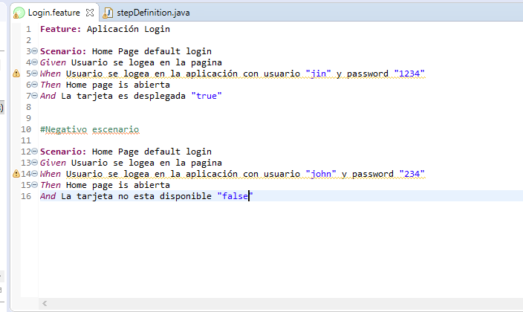
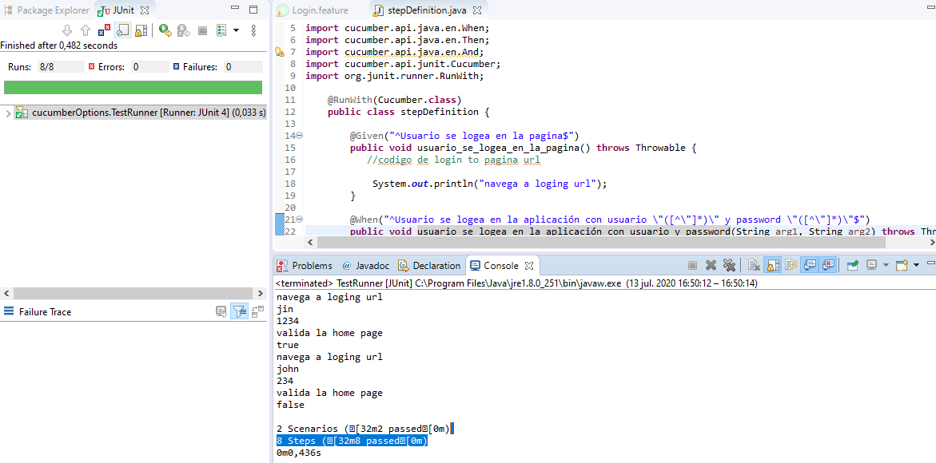
Instalación de Cucumber

Java Download
Definir Variable Path
Eclipse con Java Development

Descargamos el Plugin
En Eclipse/Help/Eclipse Marketplace/buscamos Natural

Debemos crear el esqueleto para cucumber con un proyecto Maven
Usamos la plantilla de cucumber Maven-archetype-quickstart
POM.xml necesita toda la información de los jars
Descargamos las dependencias cucumber-java y cucumber-junit

Feature
StepDefinition
Junit Test Runner

En src/test/java creamos un paquete de nombre features
En el paquete features creamos un archivo .feature ejm: login.feature
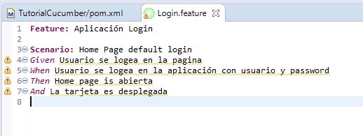

Crear un nuevo paquete para el archivo de definición de pasos
En src/test/java creamos un paquete de nombre stepDefinitions
En el paquete stepDefinitions creamos una clase stepDefinition.java

En el archivo class stepDefinition.java etiquetamos los pasos y la descripción del feature
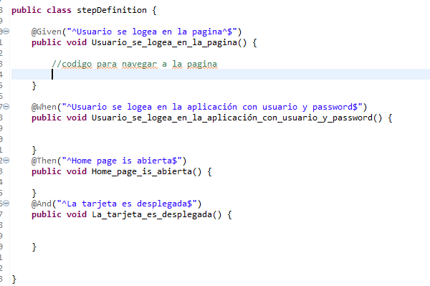

Descargar el plugin de Tidy Gherkin en el navegador para crear el documento de stepDefinition
Copiamos y pegamos el código Gherkin en la aplicación y nos devuelve el archivo estructurado con los pasos definidos

Ejecutando pruebas con TestRunner

En src/test/java creamos un paquete de nombre TestRunner
En el paquete TestRunner creamos una clase TestRunner.java

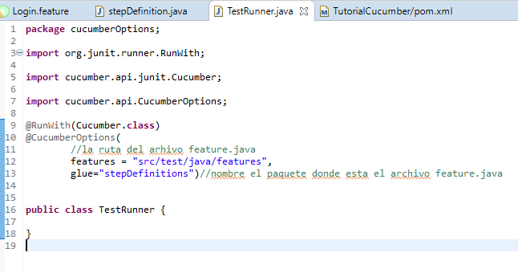

Debe haber una sola implementación para cada linea Ghekin
Se debe definir la ruta de feature y glue

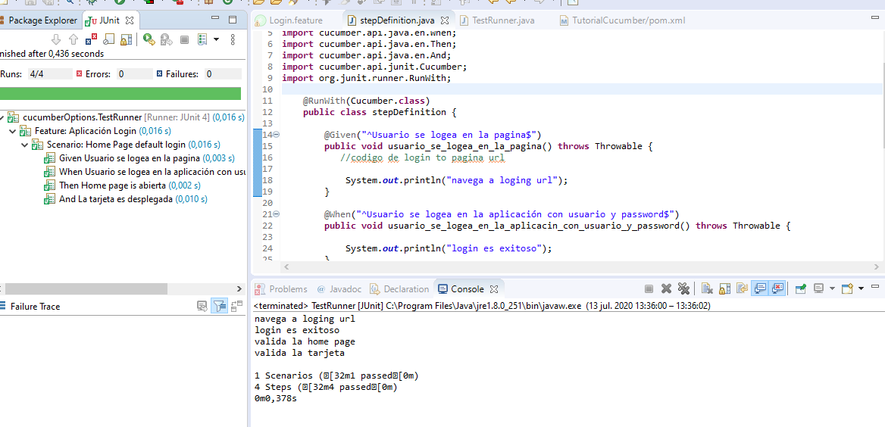

De igual manera podemos ejecutar los stepDefinitions ejecutando el archivo TestRunner como Junit

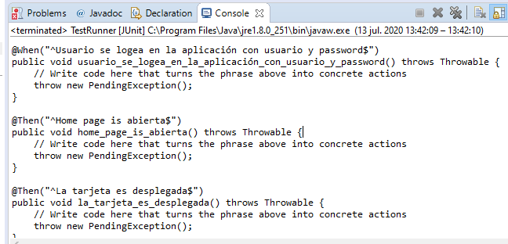

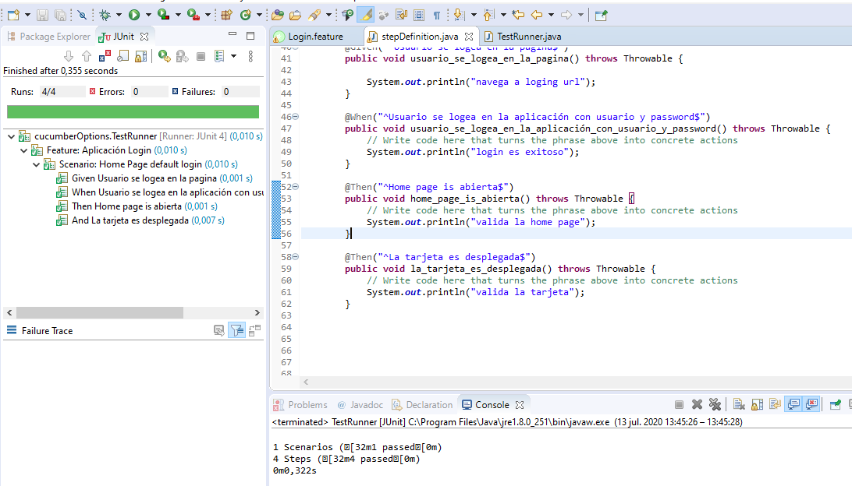

Regular expresión para diferentes datos pero la misma implementación
Cuando lo único que cambia es el usuario y la contraseña, todo los demas pasos son iguales.

Argumentos deberian juntar con regular expresión algun valor

